Mapa de localização
 |  |  |  | Planta Baixa para Condominio -CCSA 01/31/2026

Condominio - CCSA
Condominio - CCSA Mapa de localização
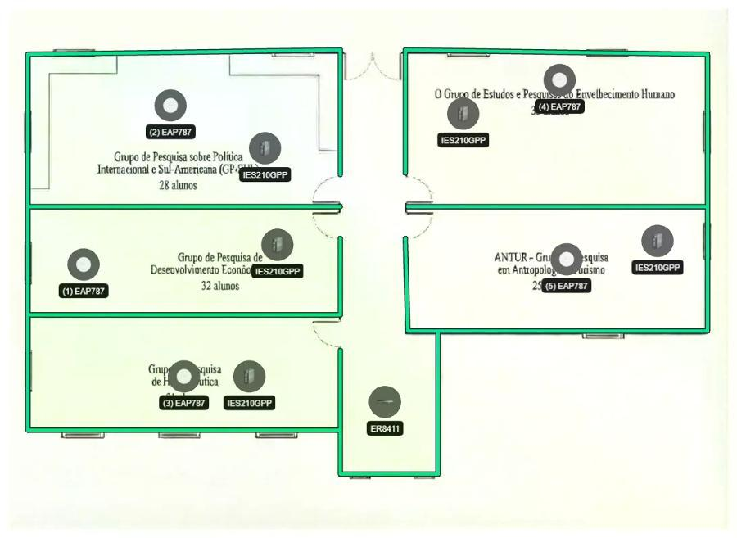

Condominio - CCSA Lista de dispositivos
 | AP
 |  | Nome do dispositivo | Modelo | Montagem | Altura | Ângulo | Canal (2,4 GHz/5 GHz/6 GHz) | Potência (2,4 GHz/5 GHz/6 GHz)
(1) |  | EAP787 | EAP787 | Suporte de Teto | 4.6 m | -- | 1/36/33 | 20 dBm/23 dBm/23 dBm
(2) |  | EAP787 | EAP787 | Suporte de Teto | 4.6 m | -- | 1/36/33 | 20 dBm/23 dBm/23 dBm
(3) |  | EAP787 | EAP787 | Suporte de Teto | 4.6 m | -- | 1/36/33 | 20 dBm/23 dBm/23 dBm
(4) |  | EAP787 | EAP787 | Suporte de Teto | 4.6 m | -- | 1/36/33 | 20 dBm/23 dBm/23 dBm
(5) |  | EAP787 | EAP787 | Suporte de Teto | 4.6 m | -- | 1/36/33 | 20 dBm/23 dBm/23 dBm
 | Outros
 |  | Nome do dispositivo | Categoria | Modelo
(1) |  | ER8411 | Gateway | ER8411
(2) |  | IES210GPP | Switch | IES210GPP
(3) |  | IES210GPP | Switch | IES210GPP
(4) |  | IES210GPP | Switch | IES210GPP
(5) |  | IES210GPP | Switch | IES210GPP
(6) |  | IES210GPP | Switch | IES210GPP

Topologia


 | Planta Baixa para Condominio -CCSA 01/31/2026
Acesse o link a seguir (válido por 7 dias) para obter uma topologia mais detalhada:
https://use1-design.tplinkcloud.com/#/share/topology/019c155d-fb95-7dfb-94f3-45671047b2c1

Cobertura Wi-Fi 2,4G
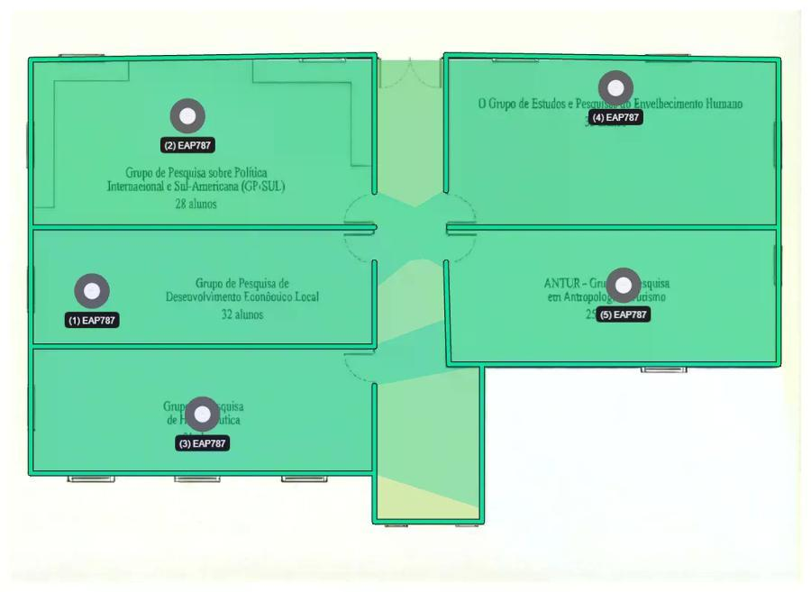

 | Planta Baixa para Condominio -CCSA 01/31/2026

Condominio - CCSA

Cobertura Wi-Fi 5G
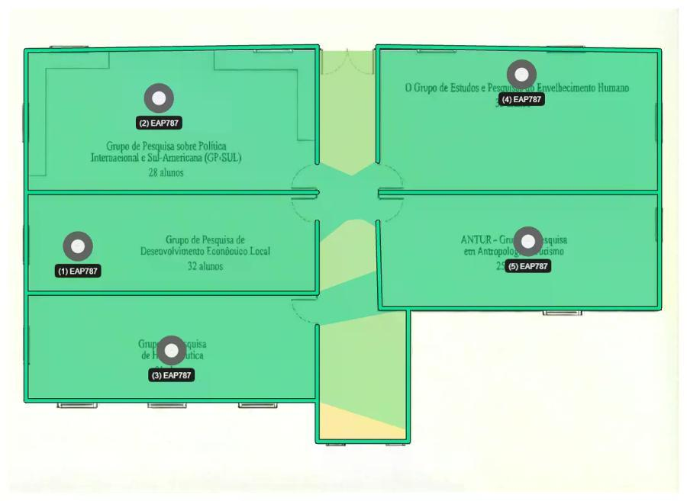

 | Planta Baixa para Condominio -CCSA 01/31/2026

Condominio - CCSA

Cobertura Wi-Fi 6G
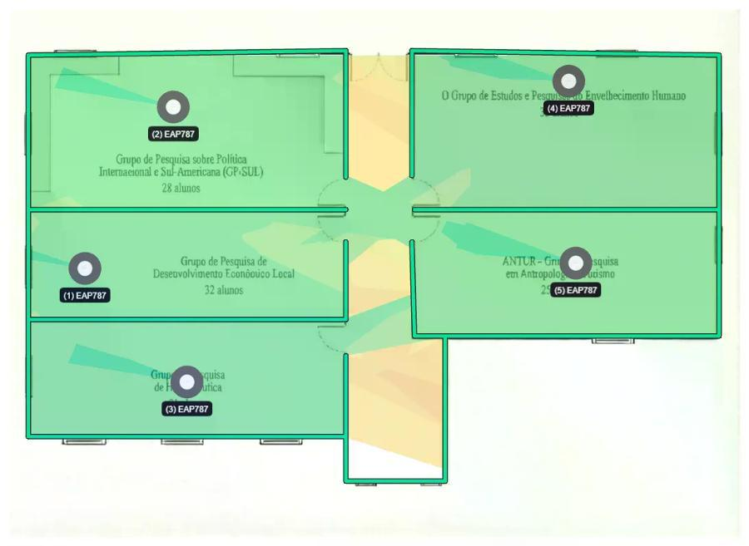

 | Planta Baixa para Condominio -CCSA 01/31/2026

Condominio - CCSA

Diagrama de cablagem
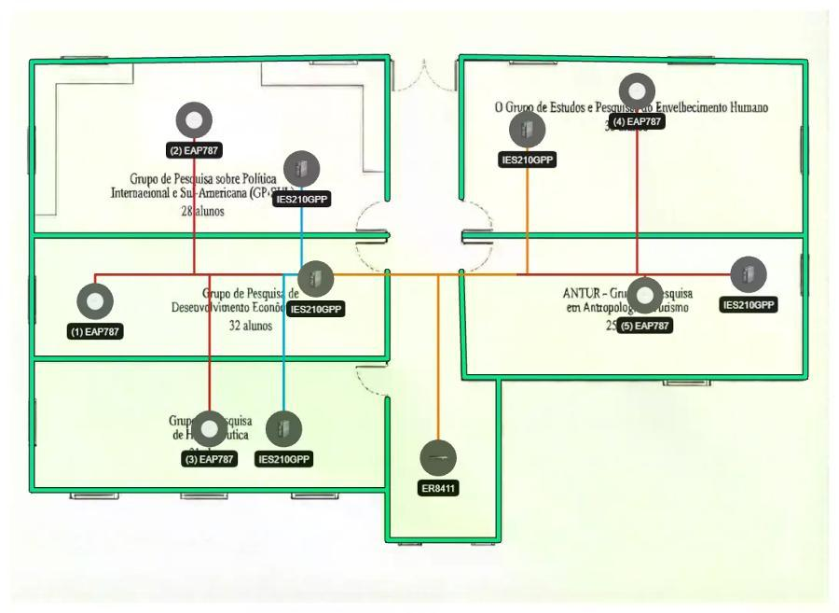
 | Planta Baixa para Condominio -CCSA 01/31/2026

Condominio - CCSA

